Statistiques
Statistiques Fabrication
Statistiques Qualité Cognitive et Physique des Pièces PFFV des Kits de Montage des Systèmes du véhicule STUF'2019-Optimus

Statue | La Mache Laser | Boisard | La Mache Prod | Alpen'Tech | Qualité
Pas de MEP | #N/A | #N/A | 1 | #N/A | 0 étoile verte
MEP en cours | 1 | #N/A | #N/A | #N/A | 2 étoiles vertes
MEP terminée à vérifier | #N/A | #N/A | #N/A | #N/A | 3 étoiles vertes
MEP vérifiée | #N/A | #N/A | #N/A | #N/A | 4 étoiles vertes
Brut approvisionné | #N/A | #N/A | #N/A | #N/A | 0 étoile bleue
MEP validée | #N/A | #N/A | #N/A | #N/A | 1 étoile bleue
En production | 29 | #N/A | 1 | #N/A | 2 étoiles bleues
Production terminée | 49 | #N/A | 15 | 6 | 3 étoiles bleues
Pièce vérifiée | #N/A | #N/A | #N/A | #N/A | 4 étoiles bleues
Pièce pesée | #N/A | 8 | #N/A | #N/A | 5 étoiles bleues
En kit de montage | #N/A | #N/A | #N/A | #N/A | 0 étoile rouge
ICO spé | 259 | 16 | 229 | 60
Total ICO spécifique : |  |  | 564 | pièces SFFV spécifiques Optimus à produire et à vérfier
Total ICO du commerce : |  |  | 1000 | composants du commerce Optimus (roulements, rotules, rivets, vis, ...) à commander et à approvisionner
TOTAL ICO à RECEPTIONNER : |  |  | 1564 | items (pièces et composants) à intégrer en sous-systèmes SFFVV

Abréviations :
RSP : | Référentiel Standard de Production
MEP : | Mise en Plan
 | - 3 étoiles vertes : | MEP terminée par un Alpha 1A
 | - 4 étoiles vertes : | MEP vérifiée par un Gamma 2A
 | - 5 étoiles vertes : | MEP validée par le Directeur Technique Optimus
PFFV : | Pièce Fonctionnelle, Fabricable et Vérifiée
 | - 3 étoiles bleues : | Pièce PFF terminée de produire
 | - 4 étoiles bleues : | Pièce PFFV vérifiée avec pv GAC-PV dans le classeur central CCPP
 | - 5 étoiles bleues : | Pièce PFFVV pesée et validée par système vérifié sur banc
CCPP : | Classeur Central des Pièces à Produire
GAC : | Gamme de Contrôle pièce
GAC-PV : | PV de Gamme de Contrôle pièce (ie : plan pièce avec côtes OK et KO)

BOISARD
Référentiel Standard de Production (RSP) des pièces PFFV de STUF2019-Optimus
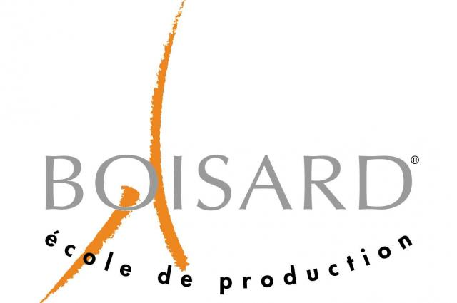
 |  |  |  |  | Téléphone | E-mail
Partenaire: |  |  | Responsable EPSA: | Maxime Proriol | 0637499240 | maxime.proriol@ecl17.ec-lyon.fr
 |  |  | Contact partenaire: | Phillipe Passalacqua (Usinage) | 0472056844 | PPASSALACQUA@ecoleboisard.com
 |  |  |  | Arnaud Desjonqueres (Directeur) | 0472056830 | ADESJONQUERES@ecoleboisard.com

Version: | V2.0 |  |  | ICO (Inconnue Cardinale Organique) |  | 16
Date: | 2019-03-11

Localisation | Matériaux | Description | Quantité | Dimensions du brut (en mm) | Opérations | Nuances | Statut | Responsable | Vague | à souder

LASMECA | ACIER | Manchon de direction exté | 1 |  | Tournage | S235 | Pièce pesée | MPL | 1 | oui
LASMECA | ALUMINIUM | Chape rapporté triangle supérieur | 5 | 40x45x65 | Fraisage | 7075 T6 | Pièce pesée | APU | 1 | oui
LASMECA | ALUMINIUM | Base cale de carrossage chape rapporté avant | 2 | 40x65x8 | Fraisage | 2017 T4 | Pièce pesée | APU | 1
LASMECA | ALUMINIUM | Entretoise roulement avant | 2 | D75x20 | Tournage (fraisage si arrache roulement) | 2017 T4 | Pièce pesée | APU | 1
LASMECA | ALUMINIUM | Entretoise roulement arrière | 2 | D75x25 | Tournage (fraisage si arrache roulement) | 2017 T4 | Pièce pesée | APU | 1
MOTORISATION INSTRUMENTEE | ALUMINIUM | Porte excentrique gauche | 1 | 380x190x10 (à la fin) | Fraisage | 7075 T6 | Pièce pesée | MPY | 1
MOTORISATION INSTRUMENTEE | ALUMINIUM | Porte excentrique droit | 1 | 380x190x10 (à la fin) | Fraisage | 7075 T6 | Pièce pesée | MPY | 1
LASMECA | ACIER | Insert chassis pivot de basculeur | 2 | D40xL45 | Usinage | S355 | Pièce pesée | PCT | 1 | oui

Coordonnées fournisseur : | SISO | https://www.siso.fr

AQUACUT

Entreprise/Partenaire :

 |  |  |  |  |  | Téléphone | E-mail
 |  |  | Responsable EPSA: | Nicolas Gameiro |  |  | nicolas.gameiro@ecl17.ec-lyon.fr
 |  |  |  | Maxime Proriol |  | 0637499240 | maxime.proriol@ecl17.ec-lyon.fr
 |  |  |  | Frédéric Claude |  | 09 61 55 45 92 | aquacut@orange.fr

Date: | 2019-03-11

 |  |  |  |  | ICO | 1

Localisation | Matériaux | Description | Quantité | Dimensions du brut (en mm) | Opérations | Nuances | Statut | Responsable
MOTORISATION | Aluminium | Plan de joint carter d'huile | 1 | NC | Fraisage | 5754 | Production terminée | MPL

Machines : | Découpe jet d'eau abrasif
 | 4000x2000mm
Fichiers : | Envoyer dxf des pièces regroupé par matière et épaisseur sur le fichier dxf
 | Laisser 5mm entre chapes pièces et 10mm sur les bords

BERY INOX
Entreprise/Partenaire :

 |  |  |  |  |  | Téléphone | E-mail
 |  |  | Responsable EPSA: | Clemen Emerique |  |  | clement.emerique@ecl17.ec-lyon.fr
 |  |  |  | Sylvain Bery

Date: | 2019-03-11

 |  |  |  |  | ICO | 3

Localisation | Matériaux | Description | Quantité | Dimensions du brut (en mm) | Opérations | Nuances | Statut | Responsable
MOTORISATION | Acier | Collecteur d'échappement | 1 | NC | Soudure |  | Production terminée | CEE
MOTORISATION | Aluminium | Soudure carter d'huile | 1 | NC | Soudure |  |  | CEE
MOTORISATION | Aluminium | Soudure réservoir de carburant | 1 | NC | Soudure |  |  | CEE

